2-3 关键维度整理
提醒：如果维度未统一，在不同系统中维度取值不一致，则各数据sheet页需要列出各种不同的取值，整理完成后讨论是否需要统一编码
 | 维度类别 | 维度名称 | 备注 | 是否冗余进事实表设计 | PDM是否满足 | 来源表名 | 基础层是否有代码表 | 代码表名称 | 引用代码表的主表名
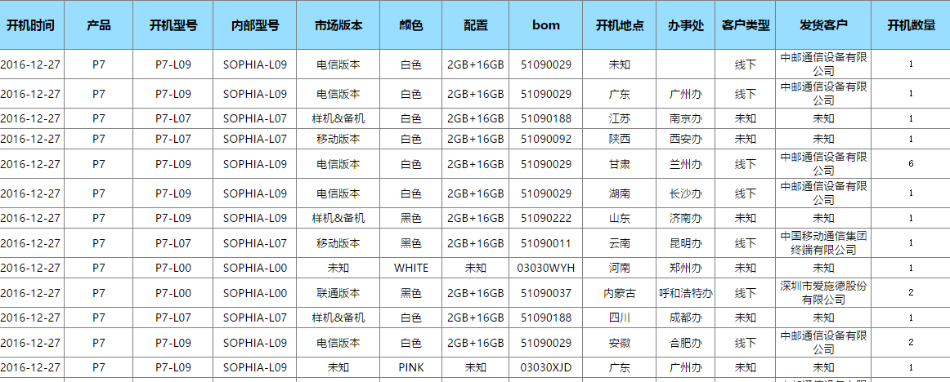
7 |  | 注册账号类型 | 手机、邮箱、QQ号、微博、微信、一淘等 | YES | 不清楚口径 | 华为账号登录身份.华为账号类型代码
8 |  | 注册渠道编号 |  | YES |  | 华为账号
12 |  | 注册地市 | 注册地区（市） ；账号注册地、设备开机地 | YES
17 |  | 开机地市 |  | YES
19 |  | 系列 | PDM，无 | YES | YES
20 |  | 终端类型 | 手机、平板、路由器等；PDM，无 | YES | YES | 需要再找字段
23 |  | 外部型号 | 终端设备表 | YES | YES
26 |  | 华为终端标志 |  | YES
38 |  | 当前EMUI版本号 |  | YES

3-9-日志数据情况-wj
在设备上的业务活跃情况
BI_SDK | 联网应用的操作日志，包括华为应用和第三方应用 | t_appa_visit_dm，设备访问日志，只要在activity和event中有的；activity-访问页面；event，操作事件；
BD_REPORT | 用户体验计划（仅限安装华为操作系统且同意用户体验计划的设备），包括刷机、系统安装应用使用应用、非联网应用的信息、手机设置信息； | 1.DWD_EVENT_BDREPORTER_ROM_INFO_DM 设备信息 2.DWD_EVENT_BDREPORTER_app_action_dm非联网应用的使用日志，可能包括应用在后台的活跃情况 3.DWD_EVENT_BDREPORTER_system_app_info_dm 系统打点采集 4.第三方刷机.DWD_EVENT_BDREPORTER_3rdrom_info_dm
应用自己的服务器 | 与应用服务器有交互的日志，可能与SDK有重复
账号操作 | ODS_UP_OPER_LOG_DM，华为账号操作日志，oper_log | 账号活跃之从这张表看（客户端鉴权）
Hota | ODS_HOTA_UPDATE_log

账号活跃只需要考虑ODS_UP_OPER_LOG_DM

hota_update_log | 操作系统升级、应用升级
ODS_HISPACE_DOWN_INSTALL_LOG_DM | 应用市场下载、安装、更新情况
ODS_HISPACE_APP_INSTALL_DS | 应用市场下载、安装、更新情况
DWD_event_system_app_info_dm | 用户体验计划中下载、安装记录
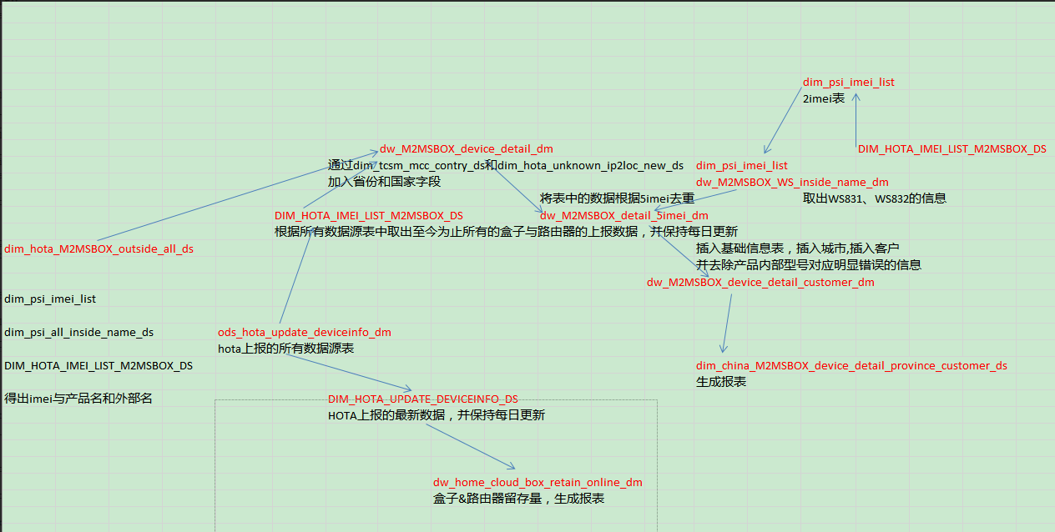
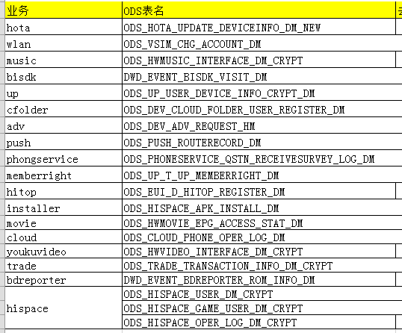

 | html>

 | html>

dw_emui_app_action_dm
ods_emui_system_app_info_dm
DWD_EVENT_BDREPORTER_ROM_INFO_DM

